1. รวม
โครงการภายใต้เป้าหมายแผนแม่บทย่อย: 140101 คนไทยออกกำลังกายเล่นกีฬาและนันทนาการอย่างสม่ำเสมอเพิ่มขึ้น
โครงการที่ปรากฎเป็นโครงการที่ผ่านการอนุมัติจากผู้บริหาร (M7) ของหน่วยงานเท่านั้น (ข้อมูล ณ เดือนมิถุนายน 2566)
ชื่อโครงการ/การดำเนินงาน | ปีงบประมาณ | วันที่เริ่มต้นโครงการ | วันที่สิ้นสุดโครงการ | หน่วยงานระดับกองหรือเทียบเท่า | หน่วยงานระดับกรมหรือเทียบเท่า | หน่วยงานระดับกระทรวงหรือเทียบเท่า | ประเภทโครงการ | องค์ประกอบ | ปัจจัย
โครงการก่อสร้างสนามกีฬาอำเภอจังหวัดนราธิวาสอำเภอสุไหงปาดี1แห่ง | 2560 | 241183 | 242217 | สำนักงานเลขานุการกรม | กรมพลศึกษา | กระทรวงการท่องเที่ยวและกีฬา |  | 140101V01 | 140101V01F01
โครงการก่อสร้างสนามกีฬาอำเภอจังหวัดนครราชสีมาอำเภอพระทองคำ1แห่ง | 2560 | 241153 | 242339 | สำนักงานเลขานุการกรม | กรมพลศึกษา | กระทรวงการท่องเที่ยวและกีฬา |  | 140101V01 | 140101V01F01
โครงการก่อสร้างสนามกีฬาอำเภอจังหวัดชัยภูมิอำเภอคอนสวรรค์1แห่ง | 2560 | 241122 | 242036 | สำนักงานเลขานุการกรม | กรมพลศึกษา | กระทรวงการท่องเที่ยวและกีฬา |  | 140101V01 | 140101V01F01
โครงการโฮมเกียร์เกมส์(HomGearGames) | 2561 | 241397 | 241397 | คณะวิศวกรรมศาสตร์ | มหาวิทยาลัยเทคโนโลยีราชมงคลธัญบุรี | กระทรวงการอุดมศึกษาวิทยาศาสตร์วิจัยและนวัตกรรม |  | 140101V02 | 140101V02F01
กีฬาวิศวกรรมโลหการสัมพันธ์ระหว่างสถาบันอุดมศึกษา | 2561 | 241640 | 241640 | คณะวิศวกรรมศาสตร์และสถาปัตยกรรมศาสตร์ | มหาวิทยาลัยเทคโนโลยีราชมงคลอีสาน | กระทรวงการอุดมศึกษาวิทยาศาสตร์วิจัยและนวัตกรรม |  | 140101V02 | 140101V02F01
งานปรับสภาพสนามกีฬาจังหวัดพิจิตรตำบลงิ้วรายอำเภอตะพานหินจังหวัดพิจิตรจำนวน1แห่ง | 2561 | 241518 | 242005 | สำนักงานเลขานุการกรม | กรมพลศึกษา | กระทรวงการท่องเที่ยวและกีฬา |  | 140101V01 | 140101V01F01
งานปรับสภาพสนามกีฬาอำเภอนิคมคำสร้อยจังหวัดมุกดาหารตำบลกกแดงอำเภอนิคมคำสร้อยจังหวัดมุกดาหารจำนวน1แห่ง | 2561 | 241518 | 242005 | สำนักงานเลขานุการกรม | กรมพลศึกษา | กระทรวงการท่องเที่ยวและกีฬา |  | 140101V01 | 140101V01F01
โครงการก่อสร้างสนามกีฬาอำเภอจังหวัดแพร่อำเภอสอง1แห่ง | 2561 | 241336 | 242462 | สำนักงานเลขานุการกรม | กรมพลศึกษา | กระทรวงการท่องเที่ยวและกีฬา |  | 140101V01 | 140101V01F01
โครงการก่อสร้างสนามกีฬาอำเภอจังหวัดชัยนาทอำเภอมโนรมย์1แห่ง | 2561 | 241336 | 242858 | สำนักงานเลขานุการกรม | กรมพลศึกษา | กระทรวงการท่องเที่ยวและกีฬา |  | 140101V01 | 140101V01F01
โครงการก่อสร้างสนามกีฬาอำเภอจังหวัดนครสวรรค์อำเภอตากฟ้า1แห่ง | 2561 | 241336 | 241944 | สำนักงานเลขานุการกรม | กรมพลศึกษา | กระทรวงการท่องเที่ยวและกีฬา |  | 140101V01 | 140101V01F01
แข่งขันกีฬาระดับปริญญาตรี(บัวน้ำเงินเกมส์)ครั้งที่26 | 2562 | 241762 | 241762 | กองพัฒนานักศึกษา | มหาวิทยาลัยเทคโนโลยีราชมงคลธัญบุรี | กระทรวงการอุดมศึกษาวิทยาศาสตร์วิจัยและนวัตกรรม |  | 140101V02 | 140101V02F01
ส่งเสริมและพัฒนาทักษะด้านกีฬาเพื่อสุขภาพแก่นักศึกษามหาวิทยาลัยราชภัฏจันทรเกษม | 2562 | 241701 | 242036 | กองพัฒนานักศึกษา | มหาวิทยาลัยราชภัฏจันทรเกษม | กระทรวงการอุดมศึกษาวิทยาศาสตร์วิจัยและนวัตกรรม |  | 140101V02 | 140101V02F01
โครงการกีฬาเทา-เหลืองครั้งที่17มหาวิทยาลัยราชภัฏจันทรเกษมปีการศึกษา2561 | 2562 | 241701 | 242036 | กองพัฒนานักศึกษา | มหาวิทยาลัยราชภัฏจันทรเกษม | กระทรวงการอุดมศึกษาวิทยาศาสตร์วิจัยและนวัตกรรม |  | 140101V02 | 140101V02F02
เดิน-วิ่งประเพณีวันคล้ายวันสถาปนามหาวิทยาลัยราชภัฏอุตรดิตถ์ | 2562 | 242005 | 242005 | กองพัฒนานักศึกษา | มหาวิทยาลัยราชภัฏอุตรดิตถ์ | กระทรวงการอุดมศึกษาวิทยาศาสตร์วิจัยและนวัตกรรม |  | 140101V02 | 140101V02F02
โครงการExerciseclass | 2562 | 241852 | 242158 | กองพัฒนานักศึกษา | มหาวิทยาลัยราชภัฏอุตรดิตถ์ | กระทรวงการอุดมศึกษาวิทยาศาสตร์วิจัยและนวัตกรรม |  | 140101V04 | 140101V04F01
โครงการสนับสนุนกิจกรรมการกีฬาและนันทนาการเพื่อส่งเสริมคุณภาพชีวิต | 2562 | 241701 | 242036 | กองยุทธศาสตร์และแผนงาน(กยผ.) | สำนักงานปลัดกระทรวงการท่องเที่ยวและกีฬา | กระทรวงการท่องเที่ยวและกีฬา |  | 140101V04 | 140101V04F04
โครงการค่าใช้จ่ายในการติดตามประเมินผลการดำเนินงานตามแผนพัฒนาการกีฬาแห่งชาติฉบับที่6(พ.ศ.2560–2564)ระยะครึ่งแผนแรก | 2562 | 241824 | 242370 | กองยุทธศาสตร์และแผนงาน(กยผ.) | สำนักงานปลัดกระทรวงการท่องเที่ยวและกีฬา | กระทรวงการท่องเที่ยวและกีฬา |  | 140101V03 | 140101V03F01
โครงการแข่งขันกีฬาบัวน้ำเงินเกมส์ | 2562 | 241762 | 241762 | คณะเทคโนโลยีการเกษตร | มหาวิทยาลัยเทคโนโลยีราชมงคลธัญบุรี | กระทรวงการอุดมศึกษาวิทยาศาสตร์วิจัยและนวัตกรรม |  | 140101V02 | 140101V02F01
โครงการพัฒนานักศึกษาคณะวิทยาการจัดการประเภทกิจกรรมกีฬาหรือส่งเสริมสุขภาพ | 2562 | 241701 | 242036 | คณะวิทยาการจัดการ | มหาวิทยาลัยราชภัฏจันทรเกษม | กระทรวงการอุดมศึกษาวิทยาศาสตร์วิจัยและนวัตกรรม |  | 140101V02 | 140101V02F03
โครงการแข่งขันกีฬาบัวน้ำเงินเกมส์ | 2562 | 241762 | 241762 | คณะวิศวกรรมศาสตร์ | มหาวิทยาลัยเทคโนโลยีราชมงคลธัญบุรี | กระทรวงการอุดมศึกษาวิทยาศาสตร์วิจัยและนวัตกรรม |  | 140101V02 | 140101V02F01
แนวทางการจัดการเรียนการสอนกีฬากระบี่กระบองเพื่อเสริมสร้างจิตสำนึกการอนุรักษ์ภูมิปัญญาไทย | 2562 | 241913 | 242278 | คณะศึกษาศาสตร์ | มหาวิทยาลัยเชียงใหม่ | กระทรวงการอุดมศึกษาวิทยาศาสตร์วิจัยและนวัตกรรม |  | 140101V02 | 140101V02F01
การแข่งขันกีฬานักเรียนชายแดนภาคใต้ | 2562 | 241701 | 242036 | ศูนย์ประสานงานและบริหารการศึกษาจังหวัดชายแดนภาคใต้ | สำนักงานปลัดกระทรวงศึกษาธิการ | กระทรวงศึกษาธิการ |  | 140101V02 | 140101V02F01
โครงการหนึ่งตำบลหนึ่งศูนย์กีฬาหนึ่งกีฬาเด่น | 2562 | 241883 | 242158 | สถาบันพัฒนาบุคลากรการพลศึกษาและการกีฬา | กรมพลศึกษา | กระทรวงการท่องเที่ยวและกีฬา |  | 140101V04 | 140101V04F05
โครงการพัฒนาการกีฬาและนันทนาการมวลชนประจำปีงบประมาณ2562 | 2562 | 241701 | 242036 | สถาบันพัฒนาบุคลากรการพลศึกษาและการกีฬา | กรมพลศึกษา | กระทรวงการท่องเที่ยวและกีฬา |  | 140101V03 | 140101V03F01
โครงการจัดการแข่งขันกีฬาและการออกกำลังกายเพื่อสันติสุข | 2562 | 241701 | 242036 | สำนักการกีฬา | กรมพลศึกษา | กระทรวงการท่องเที่ยวและกีฬา |  | 140101V03 | 140101V03F02
โครงการแข่งขันกีฬานักเรียนนักศึกษาแห่งชาติครั้งที่40 | 2562 | 241701 | 242036 | สำนักการกีฬา | กรมพลศึกษา | กระทรวงการท่องเที่ยวและกีฬา |  | 140101V02 | 140101V02F04
โครงการส่งเสริมกีฬาเด็กเล็ก | 2562 | 241701 | 242036 | สำนักการกีฬา | กรมพลศึกษา | กระทรวงการท่องเที่ยวและกีฬา |  | 140101V02 | 140101V02F03
โครงการส่งเสริมกีฬาผู้สูงอายุครั้งที่13ประจำปี2562 | 2562 | 241701 | 242036 | สำนักการกีฬา | กรมพลศึกษา | กระทรวงการท่องเที่ยวและกีฬา |  | 140101V02 | 140101V02F04
โครงการจัดแข่งขันกีฬาระหว่างโรงเรียนส่วนกลางและส่วนภูมิภาค | 2562 | 241701 | 242036 | สำนักการกีฬา | กรมพลศึกษา | กระทรวงการท่องเที่ยวและกีฬา |  | 140101V02 | 140101V02F04
โครงการส่งเสริมการและพัฒนากีฬาสำหรับนักเรียนคนพิการและบุคคลพิเศษ | 2562 | 241701 | 242036 | สำนักการกีฬา | กรมพลศึกษา | กระทรวงการท่องเที่ยวและกีฬา |  | 140101V02 | 140101V02F04
โครงการส่งเสริมกีฬาขั้นพื้นฐานประจำปี2562 | 2562 | 241701 | 242036 | สำนักการกีฬา | กรมพลศึกษา | กระทรวงการท่องเที่ยวและกีฬา |  | 140101V02 | 140101V02F01
โครงการส่งเสริมกีฬาพัฒนาสุขภาวะกลุ่มผู้ด้อยโอกาสประจำปี2562 | 2562 | 241701 | 242036 | สำนักการกีฬา | กรมพลศึกษา | กระทรวงการท่องเที่ยวและกีฬา |  | 140101V02 | 140101V02F02
โครงการส่งเสริมและพัฒนากีฬานักเรียนเพื่อการแข่งขันในระดับนานาชาติ | 2562 | 241701 | 242036 | สำนักการกีฬา | กรมพลศึกษา | กระทรวงการท่องเที่ยวและกีฬา |  | 140101V02 | 140101V02F04
โครงการจัดการแข่งขันฟุตบอลเยาวชนและประชาชนประจำปี2562 | 2562 | 241701 | 242036 | สำนักการกีฬา | กรมพลศึกษา | กระทรวงการท่องเที่ยวและกีฬา |  | 140101V02 | 140101V02F04
เงินอุดหนุนในการส่งเสริมกิจกรรมกีฬาขั้นพื้นฐานและกีฬามวลชนเพื่อพัฒนาคุณภาพชีวิต | 2562 | 241701 | 242036 | สำนักการกีฬา | กรมพลศึกษา | กระทรวงการท่องเที่ยวและกีฬา |  | 140101V02 | 140101V02F04
โครงการส่งเสริมการออกกำลังกายและกีฬาเพื่อมวลชนประจำปี2562 | 2562 | 241701 | 242036 | สำนักการกีฬา | กรมพลศึกษา | กระทรวงการท่องเที่ยวและกีฬา |  | 140101V03 | 140101V03F02
โครงการส่งเสริมพลศึกษากีฬานันทนาการและสุขภาพประจำปี2562 | 2562 | 241701 | 242036 | สำนักการกีฬา | กรมพลศึกษา | กระทรวงการท่องเที่ยวและกีฬา |  | 140101V02 | 140101V02F01
โครงการอนุรักษ์และเผยแพร่ศิลปะมวยไทยประจำปี2562 | 2562 | 241701 | 242036 | สำนักการกีฬา | กรมพลศึกษา | กระทรวงการท่องเที่ยวและกีฬา |  | 140101V02 | 140101V02F03
งานปรับสภาพสนามกีฬาอำเภอเลิงนกทาตำบลสวาทอำเภอเลิงนกทาจังหวัดยโสธรจำนวน1แห่ง | 2562 | 241701 | 242036 | สำนักงานเลขานุการกรม | กรมพลศึกษา | กระทรวงการท่องเที่ยวและกีฬา |  | 140101V01 | 140101V01F01
โครงการปรับปรุงพื้นสนามฟุตบอลหญ้าเทียมสนามกีฬาเฉลิมพระเกียรติตำบลรังสิตอำเภอธัญบุรีจังหวัดปทุมธานี1แห่ง | 2562 | 242036 | 242189 | สำนักงานเลขานุการกรม | กรมพลศึกษา | กระทรวงการท่องเที่ยวและกีฬา |  | 140101V01 | 140101V01F01
โครงการแข่งขันกีฬาประเพณีจตุรมิตรครั้งที่19 | 2562 | 241883 | 242248 | สำนักงานวิทยาเขตสกลนคร | มหาวิทยาลัยเทคโนโลยีราชมงคลอีสาน | กระทรวงการอุดมศึกษาวิทยาศาสตร์วิจัยและนวัตกรรม |  | 140101V02 | 140101V02F02
...

2. เรียง VC
 |  | โครงการภายใต้เป้าหมายแผนแม่บทย่อย: 140101 คนไทยออกกำลังกายเล่นกีฬาและนันทนาการอย่างสม่ำเสมอเพิ่มขึ้น
โครงการที่ปรากฎเป็นโครงการที่ผ่านการอนุมัติจากผู้บริหาร (M7) ของหน่วยงานเท่านั้น (ข้อมูล ณ เดือนมิถุนายน 2566)
องค์ประกอบ | ปัจจัย | ชื่อโครงการ/การดำเนินงาน | ปีงบประมาณ | วันที่เริ่มต้นโครงการ | วันที่สิ้นสุดโครงการ | หน่วยงานระดับกองหรือเทียบเท่า | หน่วยงานระดับกรมหรือเทียบเท่า | หน่วยงานระดับกระทรวงหรือเทียบเท่า | ประเภทโครงการ
140101V01 | 140101V01F01 | โครงการก่อสร้างสนามกีฬาอำเภอจังหวัดนราธิวาสอำเภอสุไหงปาดี1แห่ง | 2560 | 241183 | 242217 | สำนักงานเลขานุการกรม | กรมพลศึกษา | กระทรวงการท่องเที่ยวและกีฬา
140101V01 | 140101V01F01 | โครงการก่อสร้างสนามกีฬาอำเภอจังหวัดนครราชสีมาอำเภอพระทองคำ1แห่ง | 2560 | 241153 | 242339 | สำนักงานเลขานุการกรม | กรมพลศึกษา | กระทรวงการท่องเที่ยวและกีฬา
140101V01 | 140101V01F01 | โครงการก่อสร้างสนามกีฬาอำเภอจังหวัดชัยภูมิอำเภอคอนสวรรค์1แห่ง | 2560 | 241122 | 242036 | สำนักงานเลขานุการกรม | กรมพลศึกษา | กระทรวงการท่องเที่ยวและกีฬา
140101V01 | 140101V01F01 | งานปรับสภาพสนามกีฬาจังหวัดพิจิตรตำบลงิ้วรายอำเภอตะพานหินจังหวัดพิจิตรจำนวน1แห่ง | 2561 | 241518 | 242005 | สำนักงานเลขานุการกรม | กรมพลศึกษา | กระทรวงการท่องเที่ยวและกีฬา
140101V01 | 140101V01F01 | งานปรับสภาพสนามกีฬาอำเภอนิคมคำสร้อยจังหวัดมุกดาหารตำบลกกแดงอำเภอนิคมคำสร้อยจังหวัดมุกดาหารจำนวน1แห่ง | 2561 | 241518 | 242005 | สำนักงานเลขานุการกรม | กรมพลศึกษา | กระทรวงการท่องเที่ยวและกีฬา
140101V01 | 140101V01F01 | โครงการก่อสร้างสนามกีฬาอำเภอจังหวัดแพร่อำเภอสอง1แห่ง | 2561 | 241336 | 242462 | สำนักงานเลขานุการกรม | กรมพลศึกษา | กระทรวงการท่องเที่ยวและกีฬา
140101V01 | 140101V01F01 | โครงการก่อสร้างสนามกีฬาอำเภอจังหวัดชัยนาทอำเภอมโนรมย์1แห่ง | 2561 | 241336 | 242858 | สำนักงานเลขานุการกรม | กรมพลศึกษา | กระทรวงการท่องเที่ยวและกีฬา
140101V01 | 140101V01F01 | โครงการก่อสร้างสนามกีฬาอำเภอจังหวัดนครสวรรค์อำเภอตากฟ้า1แห่ง | 2561 | 241336 | 241944 | สำนักงานเลขานุการกรม | กรมพลศึกษา | กระทรวงการท่องเที่ยวและกีฬา
140101V01 | 140101V01F01 | งานปรับสภาพสนามกีฬาอำเภอเลิงนกทาตำบลสวาทอำเภอเลิงนกทาจังหวัดยโสธรจำนวน1แห่ง | 2562 | 241701 | 242036 | สำนักงานเลขานุการกรม | กรมพลศึกษา | กระทรวงการท่องเที่ยวและกีฬา
...

3. Pivot VC
...
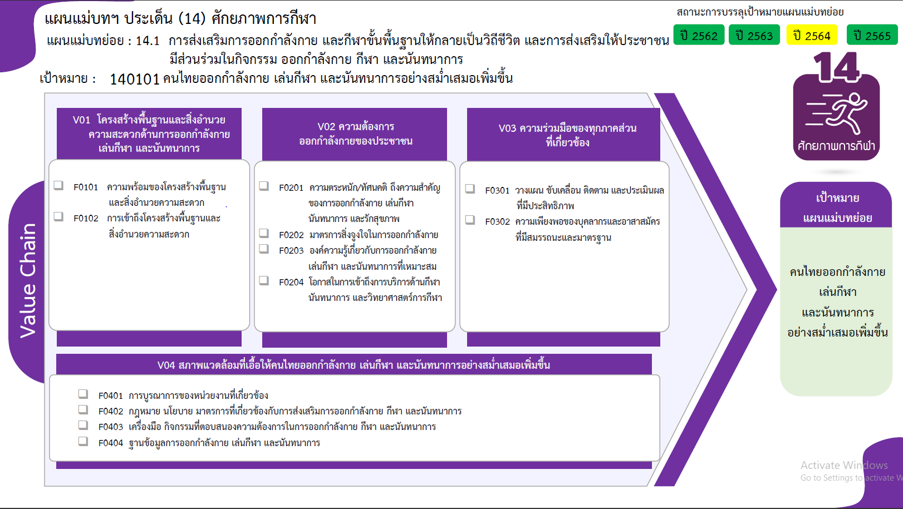
 |  |  |  | 2563 | 2564 | 2565 | 2566 | จำนวนโครงการทั้งหมด
 |  |  |  | 7 | 32 | 2 | 2 | 54
 |  |  |  | 7 | 4 | 1 | 1 | 23
 |  |  |  |  | 28 | 1 |  | 29
 |  |  |  |  |  |  | 1 | 2
 |  |  |  | 65 | 32 | 26 | 8 | 177
 |  |  |  | 18 | 8 | 5 | 1 | 44
23 โครงการ
44 โครงการ
18 โครงการ
 |  |  |  | 11 | 15 | 9 | 2 | 46
29 โครงการ
46 โครงการ
4 โครงการ
 |  |  |  | 10 | 1 | 7 | 1 | 30
30 โครงการ
 |  |  |  | 26 | 8 | 5 | 4 | 57
 |  |  |  | 6 | 5 | 6 |  | 22
57 โครงการ
 |  |  |  | 4 | 5 | 6 |  | 18
140101V03F02 |  |  | 2 | 2 |  |  |  | 4
140101V04 |  |  | 5 | 17 | 34 | 40 | 7 | 103
27 โครงการ
33 โครงการ
140101V04F01 |  |  | 2 | 6 | 8 | 12 | 3 | 31
43 โครงการ
รวมทั้งสิ้น 356 โครงการ
140101V04F02 |  |  | 1 | 4 | 10 | 10 | 2 | 27
2 โครงการ
140101V04F03 |  |  |  | 1 | 1 |  |  | 2
140101V04F04 |  |  | 1 | 6 | 14 | 18 | 2 | 41
140101V04F05 |  |  | 1 |  | 1 |  |  | 2
จำนวนโครงการทั้งหมด | 3 | 7 | 57 | 95 | 103 | 74 | 17 | 356

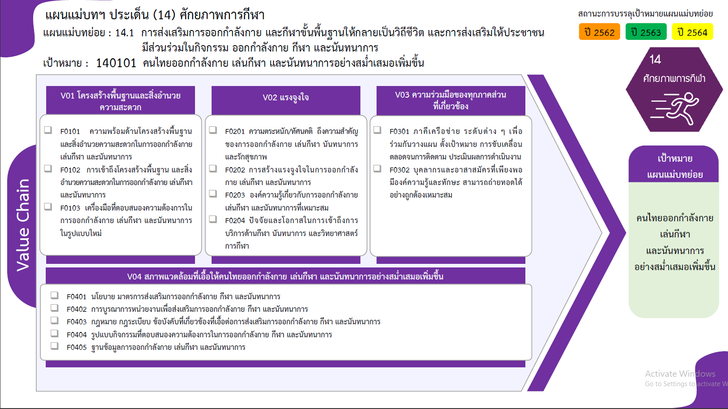
23 โครงการ
29 โครงการ
2 โครงการ
44 โครงการ
46 โครงการ
30 โครงการ
57 โครงการ
18 โครงการ
4 โครงการ
31 โครงการ
27 โครงการ
2 โครงการ
41 โครงการ
2 โครงการ
รวมทั้งสิ้น 356 โครงการ
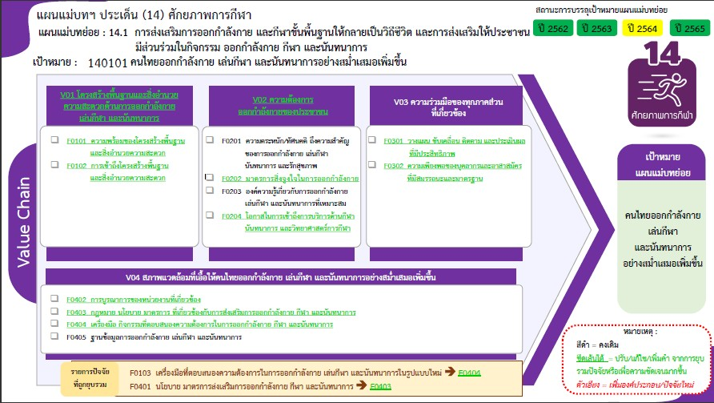
BACK UP

